关系图
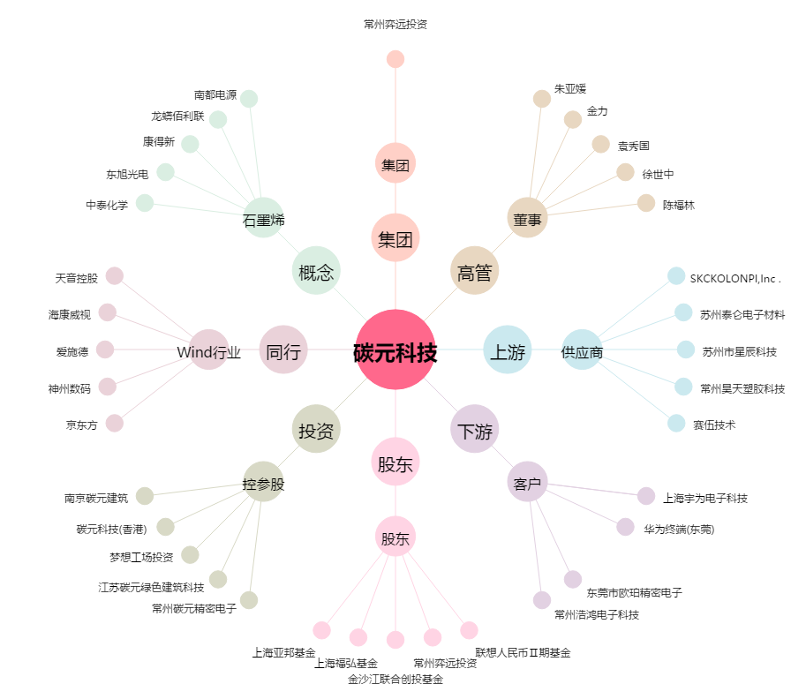
碳元科技[603133.SH] - 关系概览图

